상품제안서
희거북골드 수저 4P | 상품코드: S45753

 |  |  |  |  |  |  | 02-713-8555 | www.synergygift.co.kr
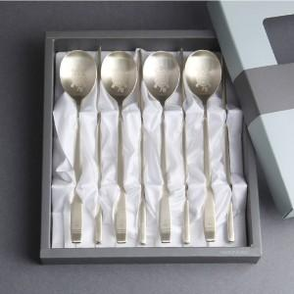

【상세/제작정보】 | <p><span style="font-size: 14pt;">※ 레이저인쇄(숟가락 4p 기준)</span></p>

【인쇄/포장옵션】 | 레이저 / 포장지포장

【공급단가】 | 수량 | 50~ | 100~ | 300~ | 1,000~ | 3,000~
*VAT별도 | 단가 | 25,000원 | 24,400원 | 23,400원 | 22,800원 | 22,200원

【상품 URL】 | https://www.synergygift.co.kr:443/src/goods_detail.php?gdno=45753

